小型挖掘机参数表
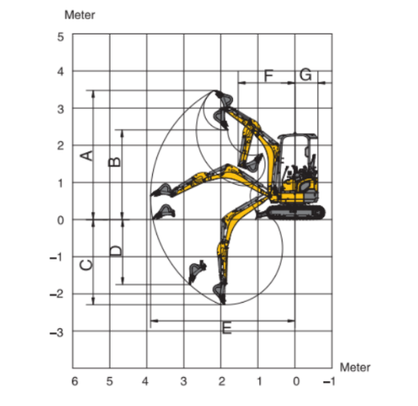
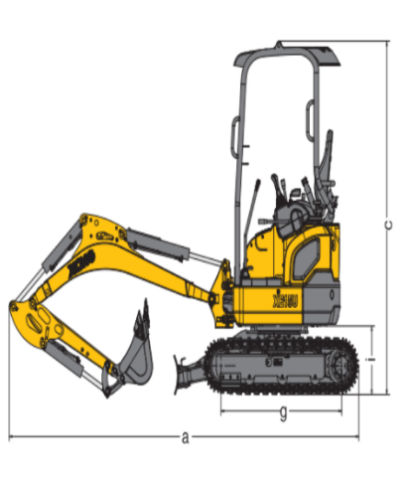
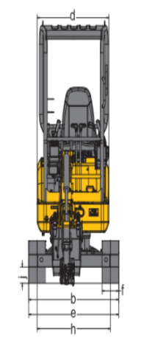
mini excavator parameter table
params model | EXZM08 | EXZM09 | EXZM10A | EXZM12 | EXZM13 | EXZM15 | EXZM17 | EXZM18 | EXZM23 | EXZM25 | unit of size：mm
weight(KG) | 655 | 680 | 775 | 808 | 1000 | 1245 | 1125 | 1285 | 1800 | 2015
Transport length（mm） | 2600 | 2500 | 2200 | 2200 | 2220 | 2350 | 2420 | 2600 | 2360 | 3500
Wooden length a（mm） | 2800 | 2700 | 2800 | 2800 | 2960 | 2890 | 2955 | 3360 | 3560 | 4400
total-width b（mm） | 720 | 720 | 925 | 925 | 925 | 1100 | 1100 | 1300 | 990/1330 | 1300
total-height c（mm） | 2000 | 2000 | 2000/2175 | 2000/2175 | 2410 | 2240 | 2215 | 2344 | 2405 | 2300
Turntable width d（mm） | 700 | 700 | 805 | 805 | 905 | 990 | 940 | 1050 | 996 | 1200
Total chassis width e（mm） | 720 | 720 | 925 | 925 | 925 | 1100 | 1100 | 1300 | 990 | 1300
track width f（mm） | 150 | 150 | 180 | 180 | 180 | 180 | 180 | 180 | 230 | 230
track（g） | 860 | 860 | 906 | 906 | 915 | 1082 | 1082 | 1082 | 1230 | 1526
gauge width h | 550 | 550 | 742 | 742 | 742 | 895 | 895.5 | 1120 | 760/1070 | 1040
Platform ground clearance i | 350 | 350 | 370 | 370 | 370 | 400 | 400 | 400 | 435 | 570
min ground clearance j | 100 | 100 | 127 | 127 | 127 | 140 | 140 | 145 | 145 | 240
maximum digging height A | 2460 | 2800 | 2500 | 2500 | 2885 | 2690 | 2565 | 2880 | 3535 | 3200
maximum dump clearance B | 1730 | 1880 | 1700 | 1700 | 1974 | 1780 | 1670 | 2100 | 2445 | 2450
engine power (KW) | 8KW/3600rpm | 8KW/3600rpm | 8KW/3600rpm | 8KW/3600rpm | 8KW/3600rpm | 10.2KW/2500rpm | 19KW/2200rpm | 20KW/2300rpm | 11.8KW/2300rpm | 29KW/2350rpm
horsepower (HP) | 11 | 11 | 11 | 11 | 11 | 15 | 26 | 27 | 16 | 40
Standard bucket size (mm) | 300 | 300 | 400 | 400 | 400 | 400 | 400 | 400 | 500 | 500
Standard bucket capacity （m³) | 0.02 | 0.02 | 0.025 | 0.025 | 0.025 | 0.023 | 0.03 | 0.035 | 0.04 | 0.05
Price（$)

